Sheet1
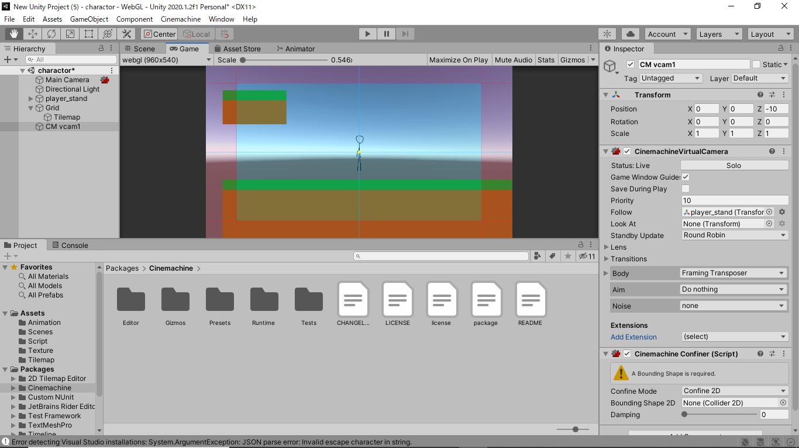
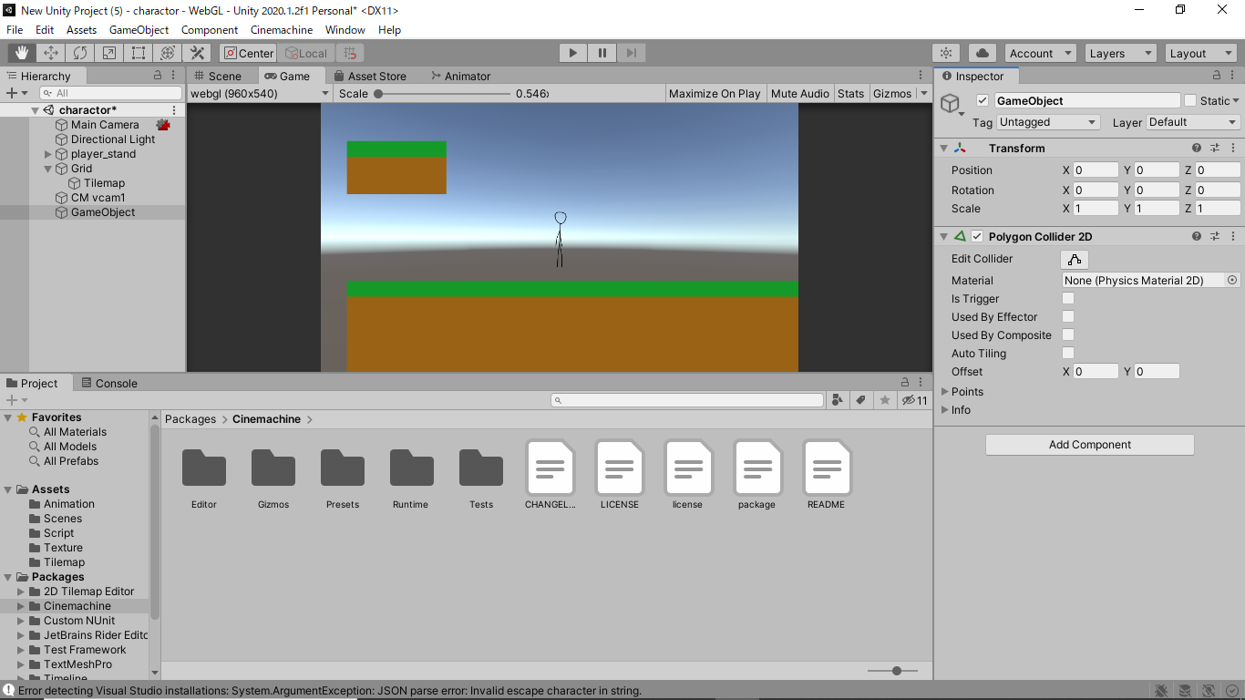
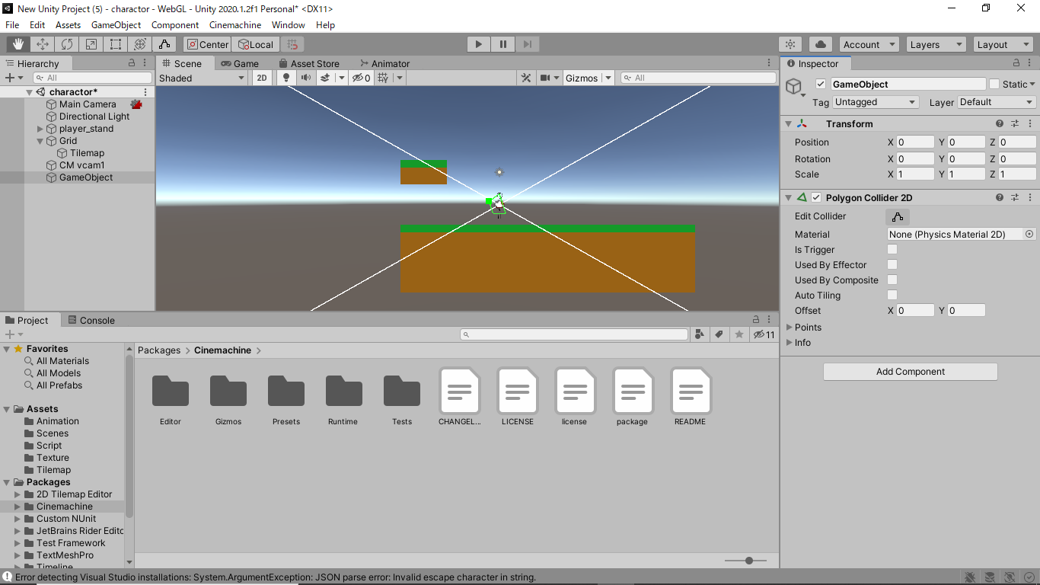

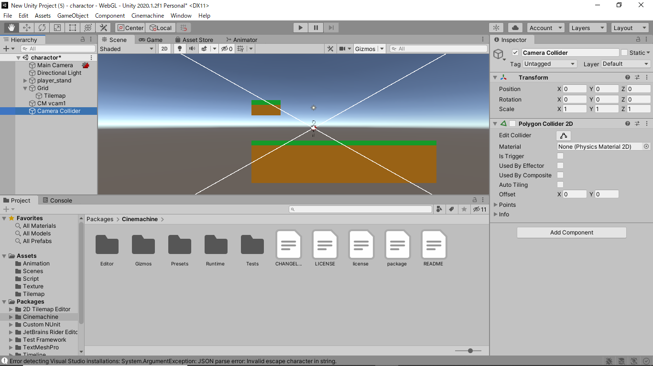
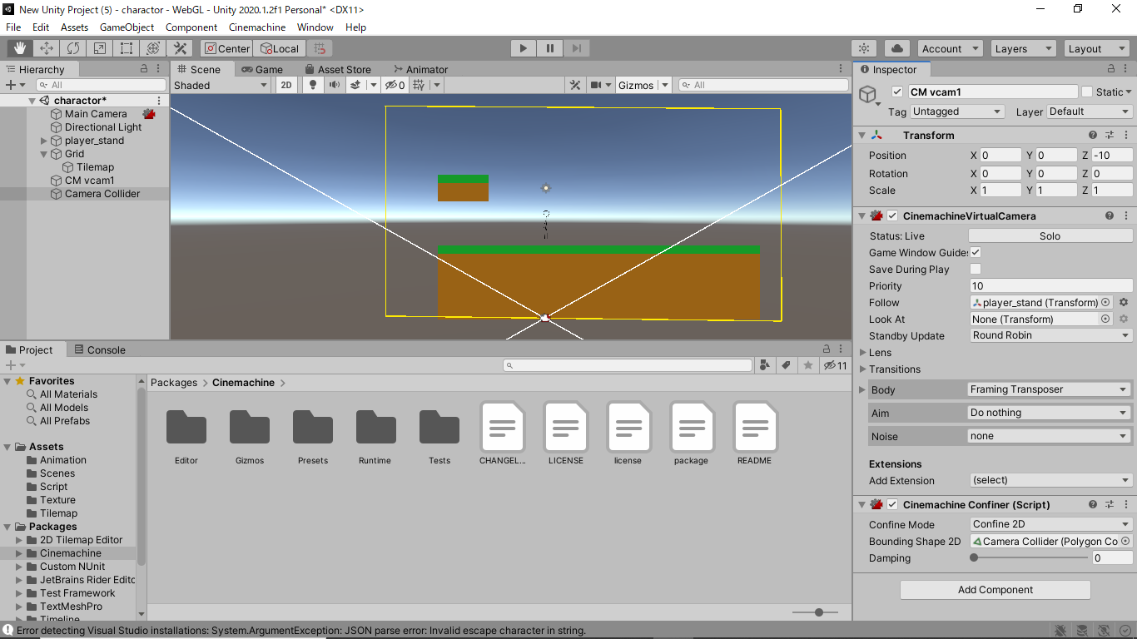
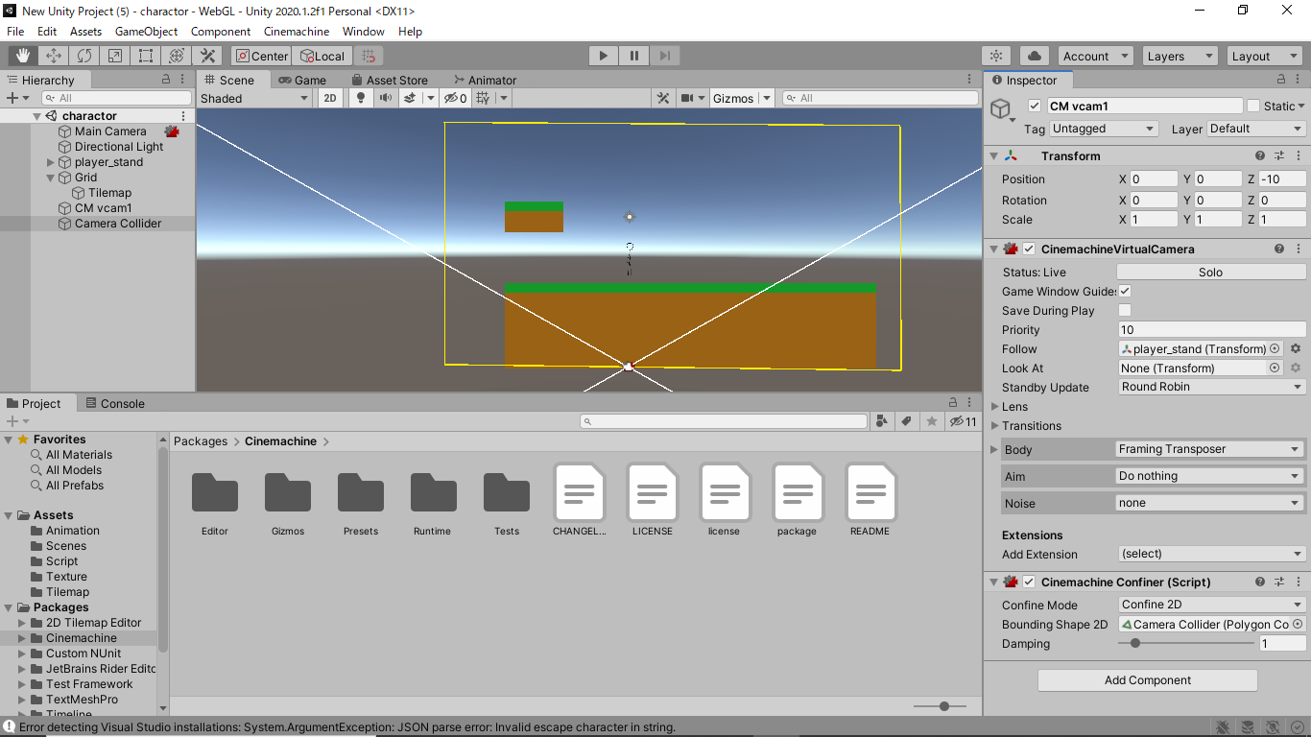
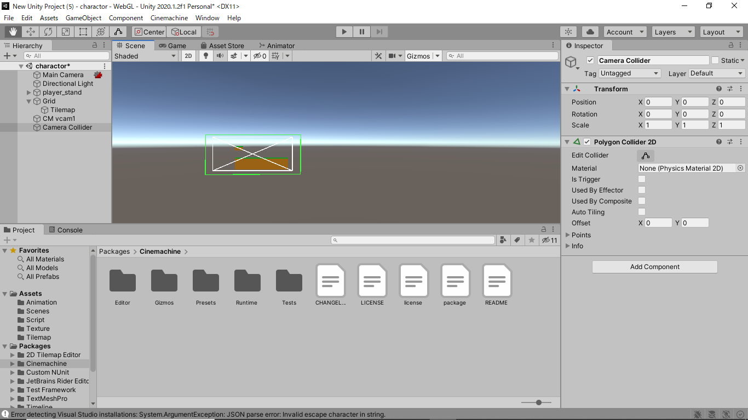
課題内容：勤務先使用環境学習
 | 9：00～12：00 | Unityでプログラミングをやってみよう【C#基本】(プログラミング作成・動作理解)
 | 12：00～13：00 | 昼食
 | 13：00～13：30 | Unityでプログラミングをやってみよう【C#基本】(プログラミング作成・動作理解)
 | 13：30～15：00 | ゲーム開発ができるようになる基礎知識まとめ(資料まとめ)
 | 15：00～15：40 | 本日のまとめ／明日の課題準備
 | 15：40～20：00 | 面談移動／面談／移動

 | 1．Unityでプログラミングをやってみよう【C#基本】
 | https://dkrevel.com/makegame-beginner/program-beginner/

 | 上記URL内容を確認しながらプログラムの作成を行いました。

 | Unityでプログラミングをやってみよう【C#基本】

 | カメラをプレイヤーに追従

 | ChinemachineをUnityに追加しよう

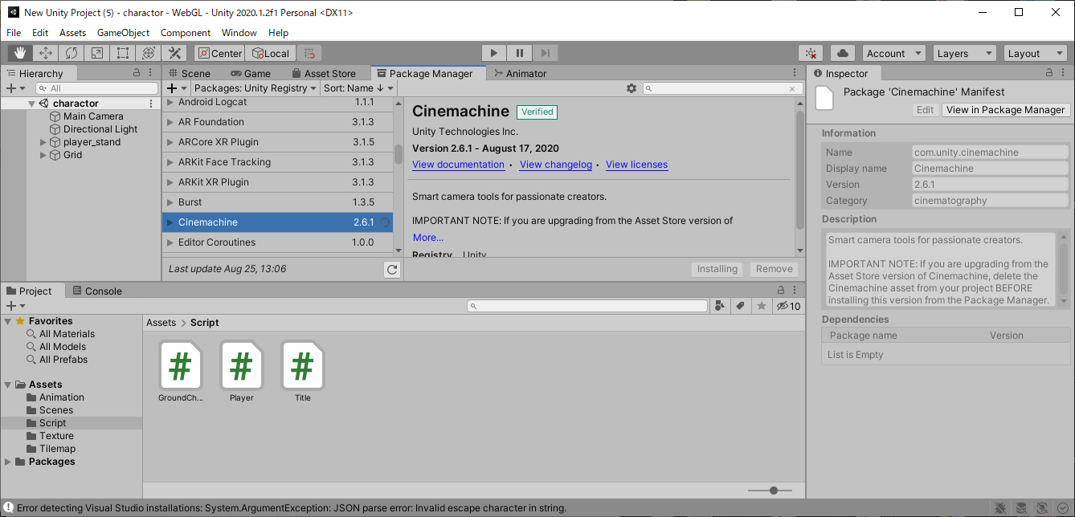

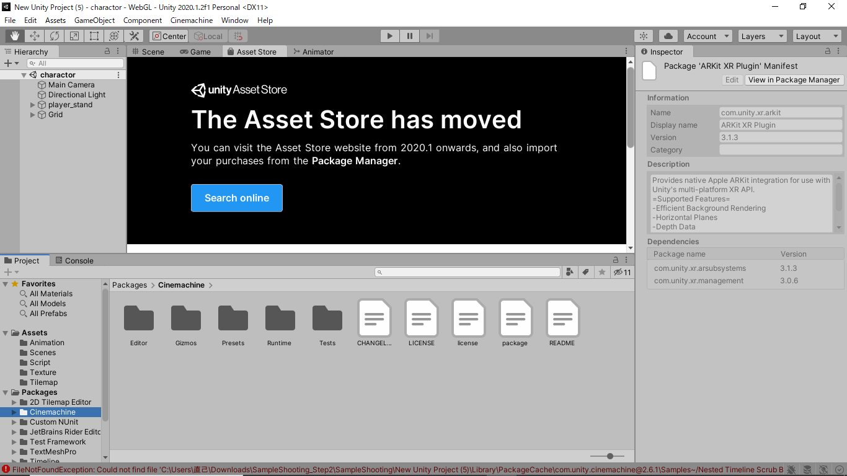

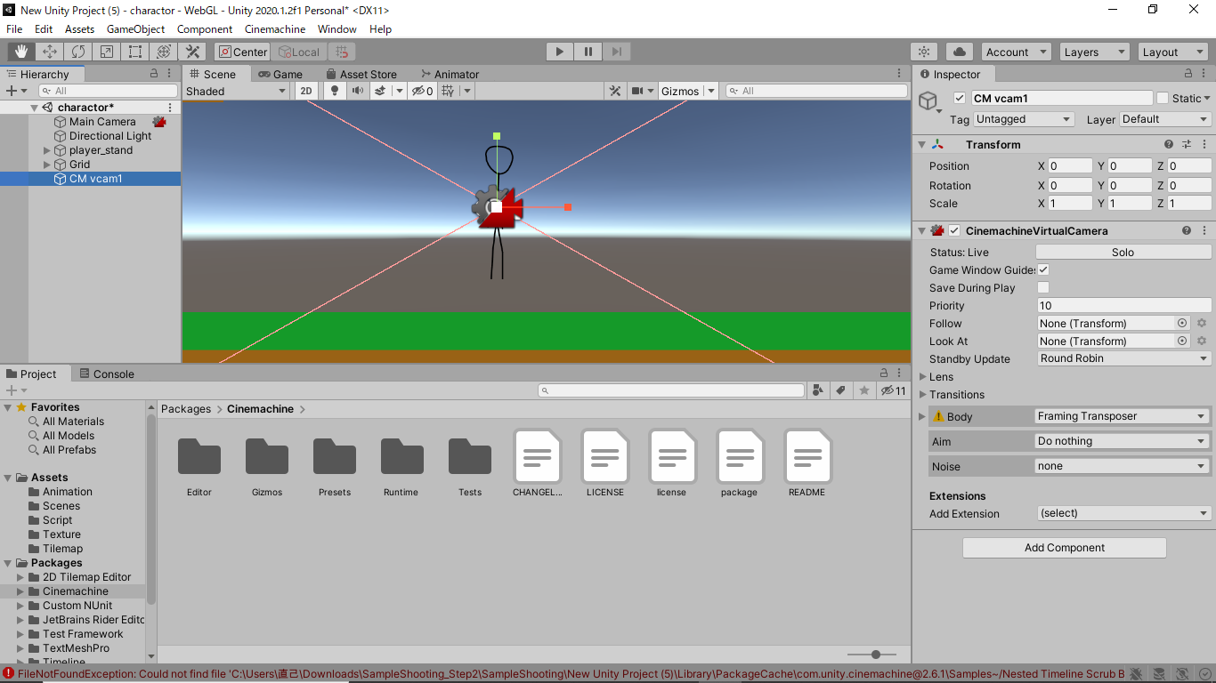

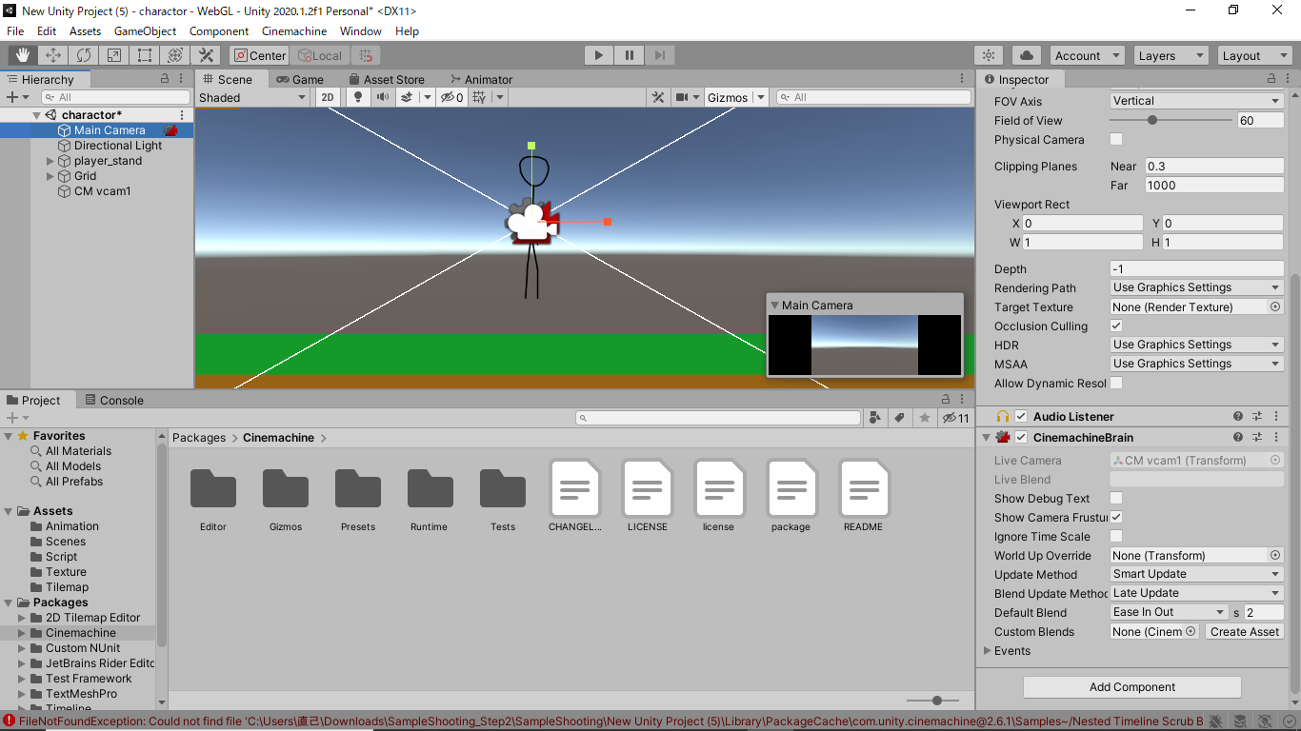

 | カメラがプレイヤーを追跡するようにする

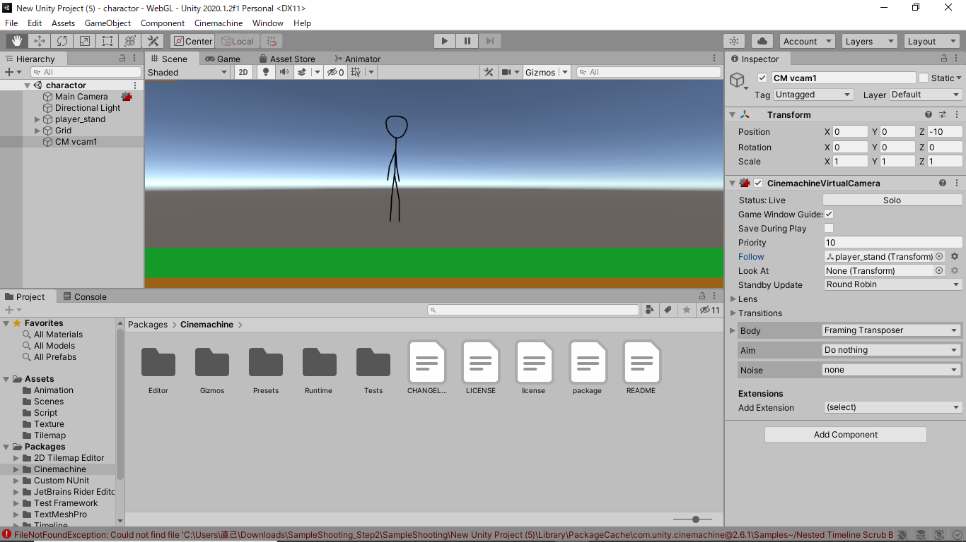

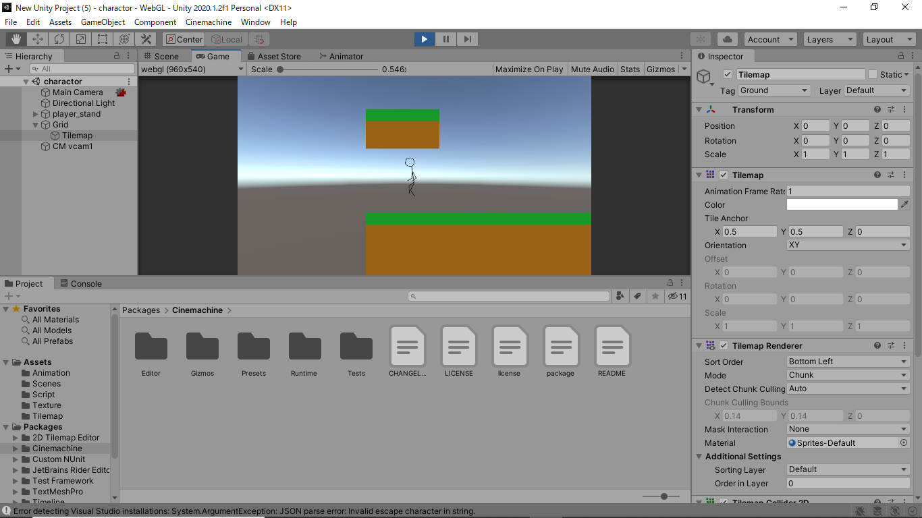

 | カメラの追跡に範囲を付ける

